Ejercicio 1
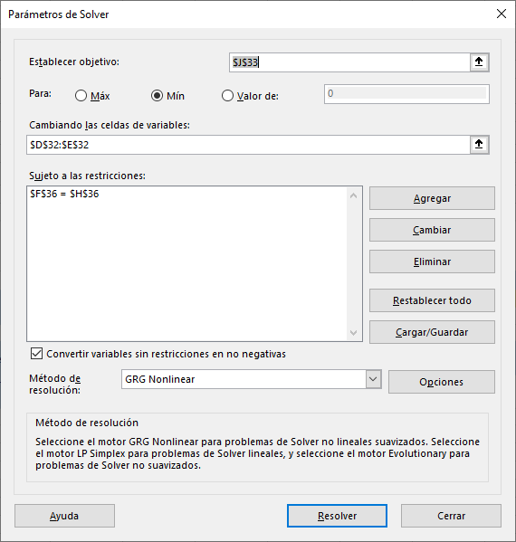
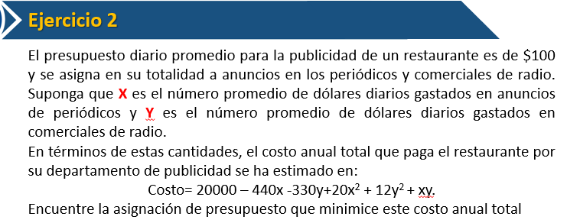

Presupuesto diario ==> $100 |  |  | TODO el presupuesto va para anuncios de PERIODICO y comerciales de RADIO |  |  |  |  | [Dolares]

X ==> presupuesto gastado en PERIODICO |  |  |  | [Dolares]
Y ==> presupuesto gastado en RADIO |  |  |  | [Dolares] |  | x + Y = 100

Min COSTO = 20000 - 440 X - 330 Y + 20 X2 + 12Y2 + XY

 | X + Y = 100

 | X, Y >= 0

 |  | Presupuesto PERIODICO | Presupuesto RADIO
 | constante | X | Y | X2 | Y2 | XY
solucion | 1 | 39.218750375 | 60.781250625 | 1538.110381 | 3694.3604275 | 2383.7646957 | costo
Costo | 20000 | -440 | -330 | 20 | 12 | 1 | 60164.234574

Restricciones | contantes | X | Y | LEFT | operador | RIGHT
Presupuesto gastado | 0 | 1 | 1 | 100.000001 | .= | 100

